別表40
（参考様式５）の（別紙４０） |  |  |  |  |  |  |  |  |  |  |  |  |  |  |  |  | 令和5年4月14

＜労働時間＞
評価項目のうち「労働時間」については、就労継続支援Ａ型において利用者の１日の平均労働時間が長いほど、利用者の賃金増加につながることや、支援コストがかかると考えられるため、１日の平均労働時間により評価する。
１日の平均労働時間は、就労継続支援Ａ型のあった日の属する年度の前年度において、就労継続支援Ａ型事業所等と雇用契約を締結していた利用者の当該就労継続支援Ａ型事業所等における労働時間の合計数を当該利用者の合計数で除して算出し、次の①から⑧に掲げる区分に応じ、スコアを算定する。
１日の平均労働時間が７時間以上 80点
１日の平均労働時間が６時間以上７時間未満 70点
１日の平均労働時間が５時間以上６時間未満 55点
１日の平均労働時間が４時間30分以上５時間未満 45点
１日の平均労働時間が４時間以上４時間30分未満 40点
１日の平均労働時間が３時間以上４時間未満 30点
１日の平均労働時間が２時間以上３時間未満 20点
１日の平均労働時間が２時間未満 5点
※令和5年度における就労継続支援Ａ型サービス費の算定に係る「労働時間」のスコアの算出に当たっては新型コロナウイルス感染症の影響を踏まえ、令和２年度及び令和３年度の実績を用いないことも可能とする。具体的には、次のいずれかの実績で算出すること。
・令和４年度
・令和元年度 ※選択した場合は該当欄に理由を記載すること
・平成３０年度 ※選択した場合は該当欄に理由を記載すること
労働時間の合計数は、実際に利用者が労働した時間数の前年度の総計をいうものであって、休憩時間、遅刻、早退、欠勤、健康面や生活面の助言及び指導といった面談に要した時間等により実際に労働していない時間であって賃金の支払いが生じない時間については労働時間の合計数に含めない。
年次有給休暇を取得した場合（時間単位で取得した場合も含む。）や健康面や生活面の助言及び指導といった面談に要した時間等であっても労働時間とし賃金を支払っている場合は労働時間の合計数に含めるものとする。
なお、就労継続支援Ａ型事業所等に雇用される利用者以外の者については、平均労働時間の合計数の算出においてその対象とならない。
また、利用開始時には予見できない事由により短時間労働（１日の労働時間が４時間未満のことをいう。以下同じ。）となった場合、当該短時間労働となった者については、短時間労働となった日から90日分を限度として、延べ労働時間数及び延べ利用者数から除外しても差し支えないこととし、短時間労働となってしまった事由について都道府県に届け出ること。
利用開始時には予見できない事由とは、具体的には以下の事由などを想定している。
・ 筋ジストロフィー等進行性の難病等を罹患している利用者が、利用開始時には予見できない病状の進行により短時間労働となってしまった場合
・ 利用開始後に病気等で入院し、退院直後の労働が短時間となってしまう場合
・ 家族の介護を受けながら利用していたが、家族の病気等により、居宅介護等のサービスによる介護が必要となってしまった場合
・ 精神障害者等で、利用開始時には予見できない体調の変動により短時間労働となってしまった場合
就労継続支援Ａ型に係る基本報酬の算定区分に関する届出書

 |  |  |  |  |  |  |  |  |  |  |  |  |  |  |  |  | 4312210372
 | 事業所名 |  |  |  |  |  |  | 天使の郷

 | 人員配置区分 |  |  |  |  |  |  | 1 |  | ←選択してください。 |  |  |  |  | １． Ⅰ型（7.5：1）
 |  |  |  |  |  |  |  |  |  | １． Ⅰ型（7.5：1） |  |  |  |  | ２． Ⅱ型（10：1）
 | 利用定員 |  |  |  |  |  |  |  |  |  |  | 評価点区分
 |  |  |  | ↓選択してください。 |  |  |  |  |  |  |  |  | ↓選択してください。
 |  |  |  | 1 |  | 20人以下 |  |  |  |  |  |  | 4 | 評価点が１０５点以上１３０点未満 |  |  |  |  | 105

 |  |  |  | 1 |  | 20人以下 |  |  |  |  |  |  | 1 | 評価点が１７０点以上
 |  |  |  | 2 |  | 21人以上40人以下 |  |  |  |  |  |  | 2 | 評価点が１５０点以上１７０点未満
 |  |  |  | 3 |  | 41人以上60人以下 |  |  |  |  |  |  | 3 | 評価点が１３０点以上１５０点未満
 |  |  |  | 4 |  | 61人以上80人以下 |  |  |  |  |  |  | 4 | 評価点が１０５点以上１３０点未満
 |  |  |  | 5 |  | 81人以上 |  |  |  |  |  |  | 5 | 評価点が８０点以上１０５点未満
 |  |  |  |  |  |  |  |  |  |  |  |  | 6 | 評価点が６０点以上８０点未満
 |  | ※多機能型の場合、定員合計を記入。その場合、「体制等状況一覧表」の「定員区分」の数値と一致する。 |  |  |  |  |  |  |  |  |  |  | 7 | 評価点が６０点未満の場合
 |  |  |  |  |  |  |  |  |  |  |  |  | 8 | なし（経過措置：新規指定から１年間 ※5と同じ）

 | （労働時間に限る） 実績算定対象年度 |  |  |  |  | 1 | 1 | 令和４年度（令和４年４月～令和５年３月）（通常） |  |  |  |  |  |  |  | ※【別紙54-2】も提出すること（全事業所）
 |  |  |  |  |  |  | 2 | 令和元年度（令和元年４月～令和２年３月）（特例）
 |  |  |  |  |  |  | 3 | 平成30年度(平成30年４月～令和元年３月）（特例）
 | 新型コロナウイルス感染症の影響の有無及び影響を受けた理由等 |  |  |  |  | ※実績算定対象年度で「2」又は「3」を選択した場合は、必ず記載すること

 | 前年度の労働時間・利用者の状況
 |  |  |  |  | 延べ労働時間数 |  |  |  |  |  | 延べ利用者数 （雇用契約者数）

 |  |  | ４月 |  | 656.25 |  |  |  | 時間 |  | 166 |  |  | 人

 |  |  | ５月 |  | 715.25 |  |  |  | 時間 |  | 187 |  |  | 人

 |  |  | ６月 |  | 561.00 |  |  |  | 時間 |  | 139 |  |  | 人

 |  |  | ７月 |  | 585.50 |  |  |  | 時間 |  | 150 |  |  | 人

 |  |  | ８月 |  | 595.25 |  |  |  | 時間 |  | 151 |  |  | 人

 |  |  | ９月 |  | 746.25 |  |  |  | 時間 |  | 186 |  |  | 人

 |  |  | １０月 |  | 600.00 |  |  |  | 時間 |  | 148 |  |  | 人

 |  |  | １１月 |  | 819.25 |  |  |  | 時間 |  | 198 |  |  | 人

 |  |  | １２月 |  | 851.00 |  |  |  | 時間 |  | 209 |  |  | 人
【自己評価未公表減算について】
指定障害福祉サービス基準第196条の３に規定する基準を満たしていない場合、つまり、就労継続支援Ａ型サービス費を算定するに当たり算出する評価点を、インターネットの利用その他の方法により公表していない場合に減算を行うものである。
公表方法については、原則、事業所のホームページ等インターネットを利用した公表方法を想定しているが、インターネットの利用以外で想定している方法は、次のとおりである。このほか、就労継続支援Ａ型の利用を希望している障害者等第三者に対して広く情報発信できる方法により実施すること。
・市町村等が発行する情報誌への掲載
・当該就労継続支援Ａ型事業所等及び関係機関等での掲示
なお、公表した内容については、情報のアクセシビリティにも配慮し、テキストデータの変換、点字資料・読み仮名付き資料の作成などの対応も実施することが望ましい。
スコアの合計点及び当該スコアの詳細について、スコア留意事項通知の別紙２－１及び別紙２－２の様式により、インターネットの利用その他の方法により、毎年度４月中に公表すること。また、「就労移行支援事業、就労継続支援事業（Ａ型、Ｂ型）における留意事項について」（平成19 年４月２日付障障発第0402001 号厚生労働省社会・援護局障害保健福祉部障害福祉課長通知）に基づき経営改善計画書を作成している就労継続支援Ａ型事業所等においては、当該経営改善計画書も併せて公表することが望ましい。なお、新規指定の就労継続支援Ａ型事業所等の初年度(年度途中に指定された事業所については、初年度及び２年度目)については、スコアを算出できないため、公表は要さないものであること。
 |  |  | １月 |  | 675.75 |  |  |  | 時間 |  | 171 |  |  | 人

 |  |  | ２月 |  | 675.75 |  |  |  | 時間 |  | 163 |  |  | 人

 |  |  | ３月 |  | 889.00 |  |  |  | 時間 |  | 215 |  |  | 人 |  | １日の平均労働時間数 （延べ労働時間数÷延べ利用者数）

 |  |  | 合計 |  | 8,370.25 |  |  |  | 時間 |  | 2,083 |  |  | 人 |  | 4.02 |  | 時間

 | 評価点の公表 |  |  |  |  |  |  | インターネット利用 |  | （公表場所） ホームページ

 |  |  |  |  |  |  |  |  |  | （URL）https://ange-kumamoto.com

 |  |  |  |  |  |  |  | その他

 | 注１ 厚生労働大臣が定める事項及び評価方法（令和３年厚生労働省告示第88号）に基づき評価点を算出すること。 なお、「就労継続支援Ａ型事業所におけるスコア表（全体）」も併せて提出すること。 注２ 評価点区分「なし（経過措置対象）」は、指定を受けてから１年度間を経過していない事業所が選択する。 注３ 評価点の公表については、インターネットを利用した公表方法の場合は、公表場所と当該公表場所のURL等を、 その他の方法による場合は、その公表方法を記載すること。 なお、公表していない場合は、減算となるので留意すること。

地域連携活動実施状況報告書
別 紙
 |  |  |  |  |  | 令和5年4月14

就労継続支援Ａ型事業所における地域連携活動実施状況報告書

事業所名 | 天使の郷 |  | 事業所番号 | 4312210372
住 所 | 熊本県菊池郡菊陽町大字原水1348番地8 |  | 管理者名 | 荒木 幸代
電話番号 | 096-233-0880 |  | 対象年度 | 令和4年度

地域連携活動の概要
＜活動内容＞ |  |  | ＜活動の様子＞
＜活動場所＞ 有限会社 桜屋 ＜実施日程＞ 令和4年9月1日～ ＜実施した生産活動・施設外就労の概要＞ ふるさと納税品に関する食肉加工及び梱包等 ＜利用者数等＞ 四名/スタッフ1名 月～金曜日一名につき週20時間労働 |  |  | 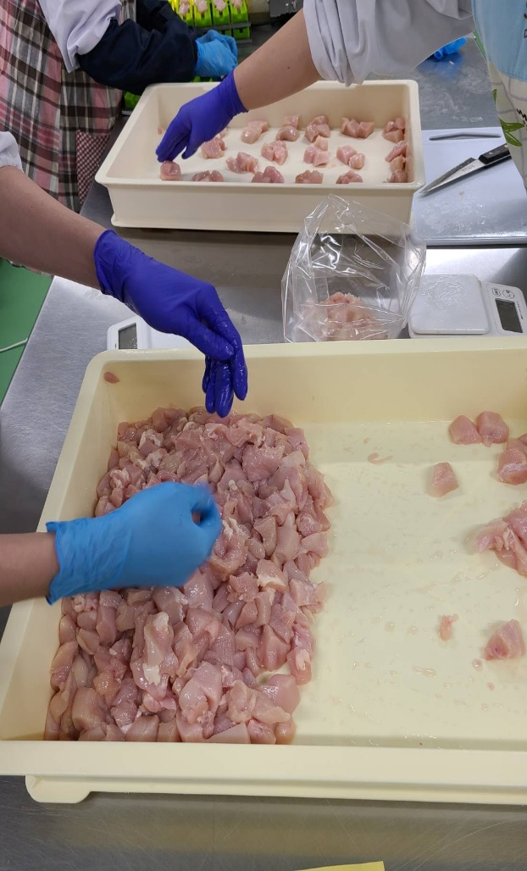 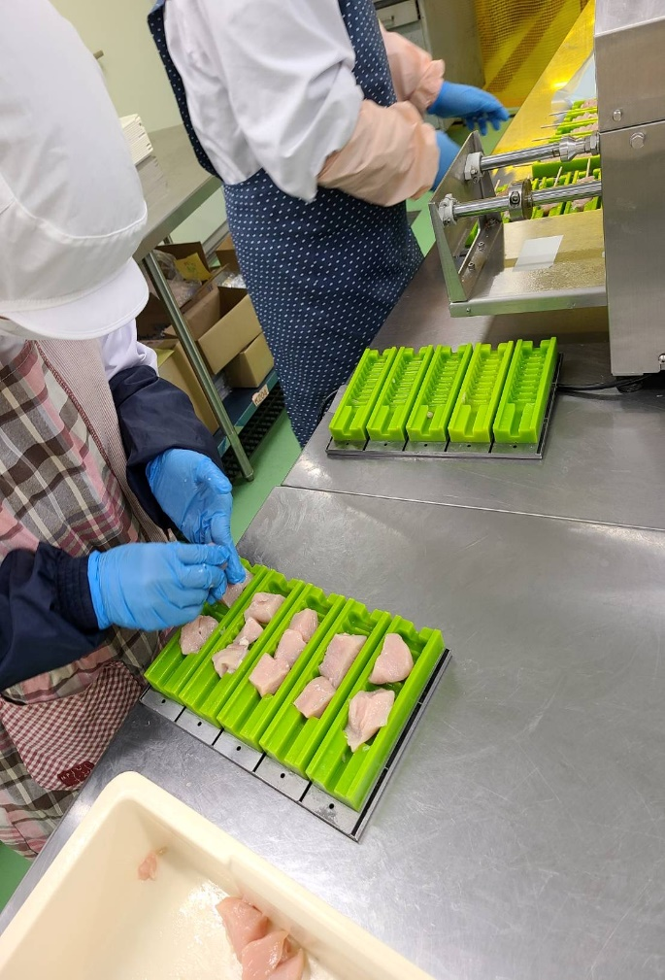 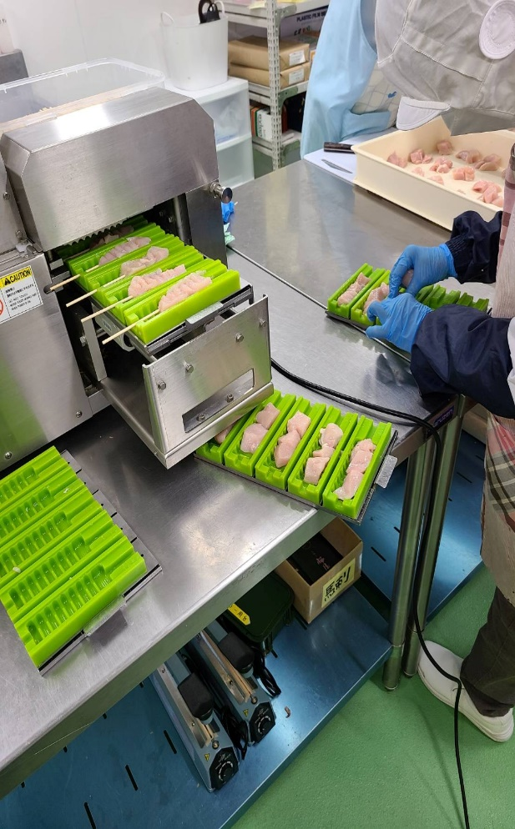 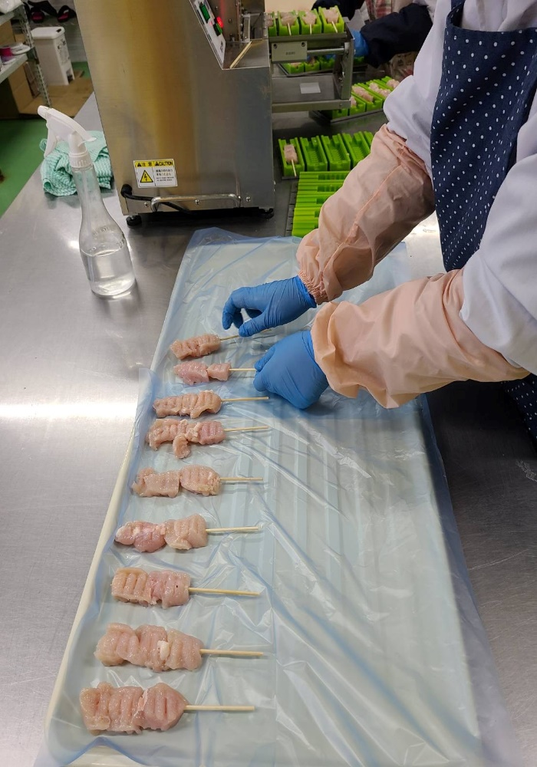 ＜活動の様子の写真＞

＜目的＞
＜地域連携活動のねらい＞ 企業側と施設側の課題の解消 ＜地域にとってのメリット＞ 人手不足を補える ＜対象者にとってのメリット＞ 一般就労するための技術の向上や社会性を養う

＜成果＞
＜実施した結果＞ 一つづつ覚えて出来ることが増え自信に繋がった ＜得られた成果＞ 生産活動収入 ＜課題点＞ 個々の能力の差による作業効率

連携先の企業等の意見または評価
＜連携した結果に対する意見または評価＞ 一年目ということで慣れない部分もあると思いますが、作業効率は日に日に上がっています。 ＜今後の連携強化に向けた課題＞ 今後はペースアップ出来るように、報告・連絡・相談を密にし連携して欲しい。

連携先企業名 |  | 有限会社 桜屋 |  | 担当者名 | 工場長 江藤

